INQUIRY
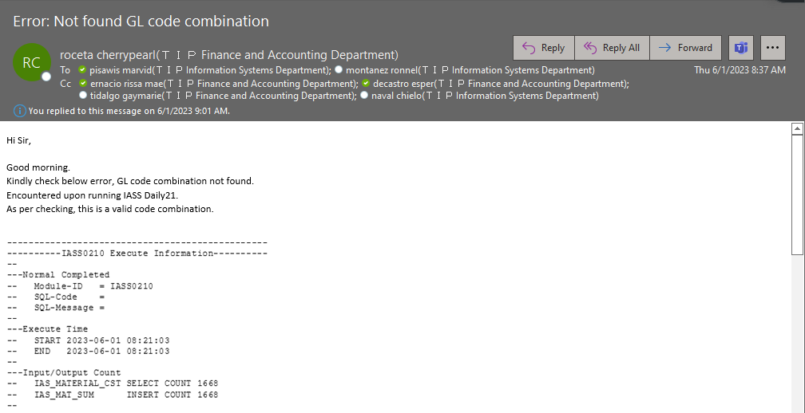
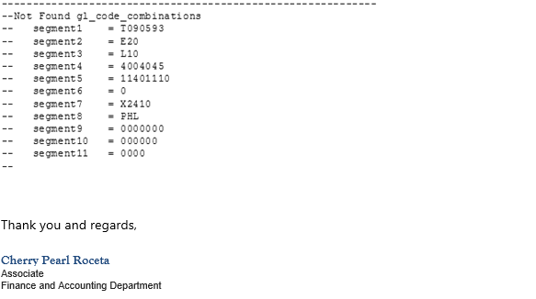

ACTUAL ACTION
Sa email palang may hint kana kung ano posible cause ng error. Kung mpapansin mo sa coded combination na nakaindicate sa error, merong isang code na ang value ay isang zeor lang.
Very critical ang mga value sa code combination and as of now wala pa ko nakikita na isang zero lang, sa segment 6 madalas value nyan ay 4-digits.

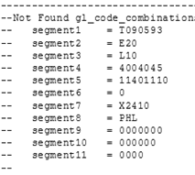

Next mong gawin ay icheck mo sa GL kung may code combination na nakasetup sa nag error na code combination.
Dito sa scenario na to, may nakasetup na 4-zero pero walang setup na isang zero, so mali yung code combination kaya nag-eeror sya.

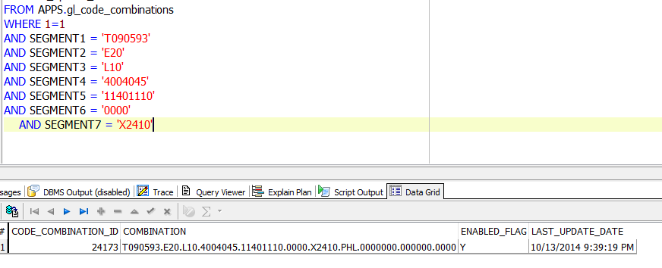

 | Sunod mo na gawin ay iquery mo to sa dalawang table na yan para makita mo yung transaction na may isang zero.
 | Para makita mo yung transaction ID kase iuupdate mo yan para tumawid sya.

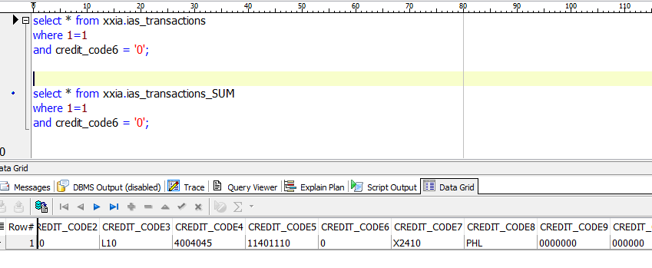

 | Sunod na gawin mo ay icheck mo yung code combination sa IA code combination
 | Icheck mo kung tama ba ang setup nya.

Dito sa IA code combination, isang zero lang ang naka setup.

Kaya dito inupdate ko na sya at ginawa kong 4 na zero kagaya nung nasa GL Code combination. Nagerror kase sya dahil di nya makita yung setup na may isang zero dahil 4 na zero ang naka setup sakanya.

 |  | Next na gawin mo after mo maupdate yung nasa IA Code combination, iopen mo yung XXPRS_E na schema.
 |  | Dito inupdate ko yung 0 nung transaction sa dalawang table na yan para mag match sa naka setup na code combination. Then wag kalimutan mag commit.

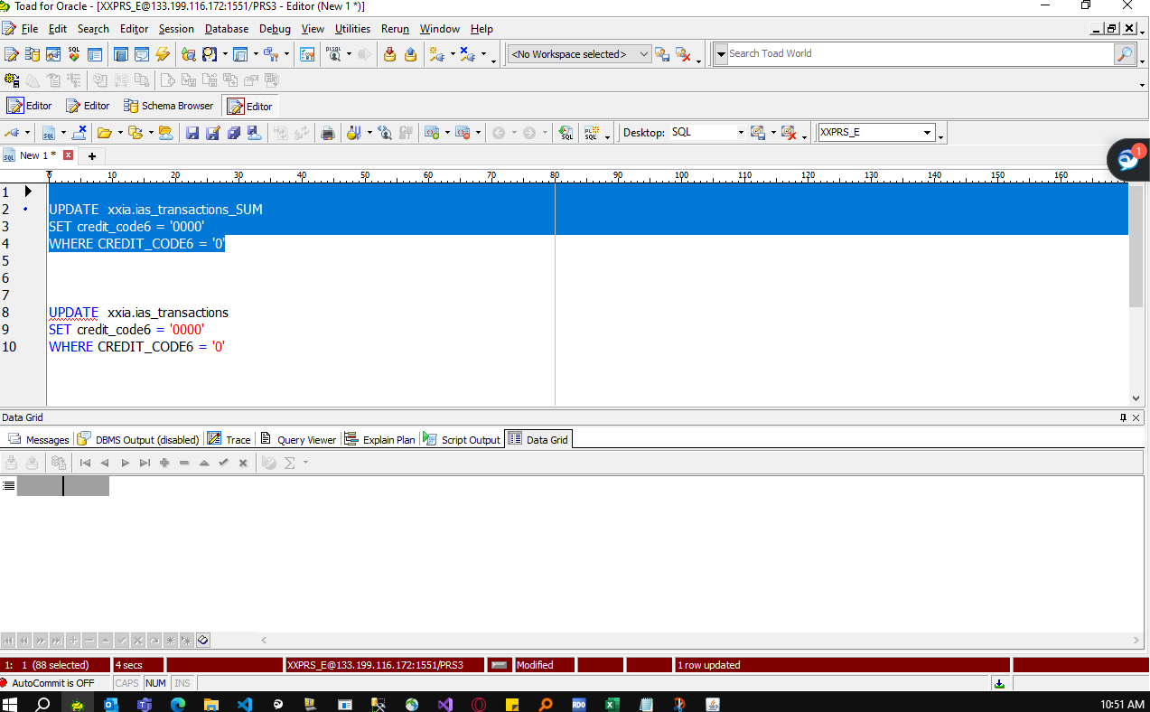

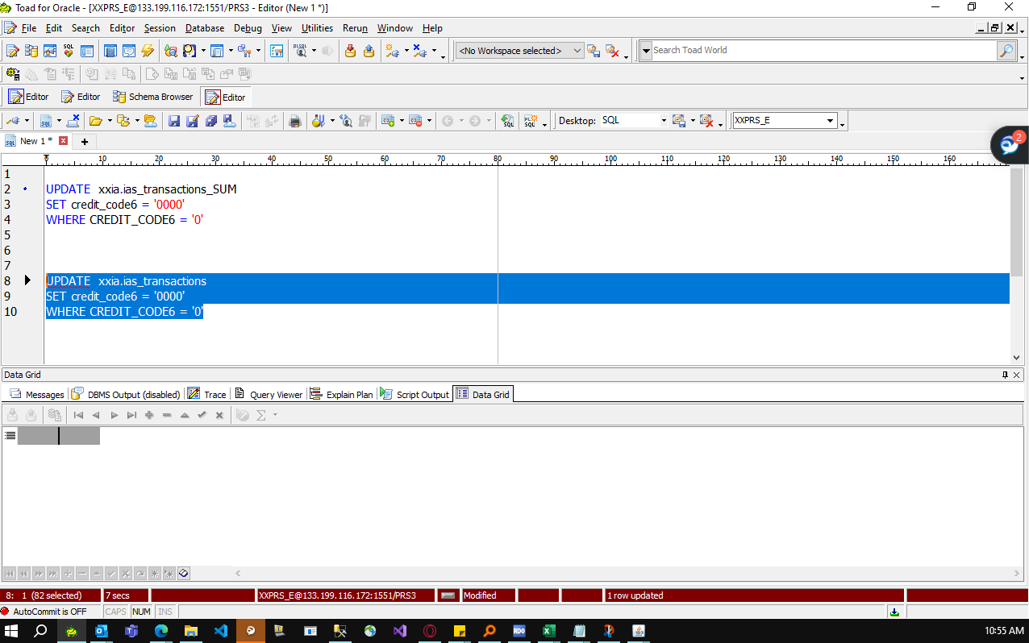

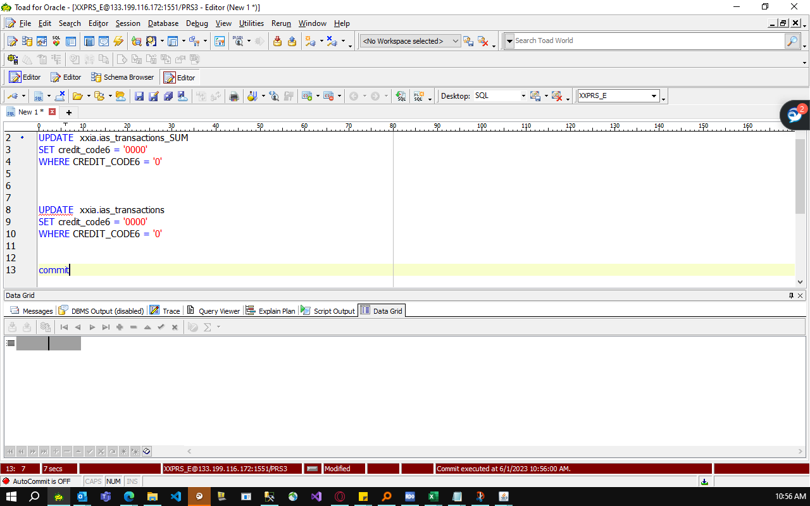

 |  | Pagkatapos nyan, email ka lang na ire-run yung process.

